Cálculo calórico
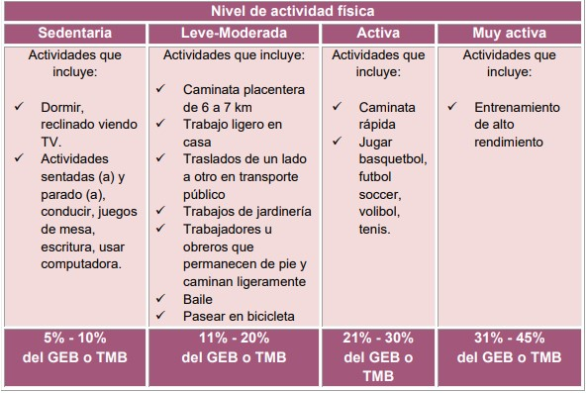
 |  |  |  |  | MASA MAGRA | GEB-GER | GEB-GER
¿QUE TIPO DE PERSONAS? | GEB-GER | FÓRMULA | PESO(Kg) | EDAD(Años) | ESTATURA(cm) | HOMBRE | MUJER | ETA-HOMBRE | ETA-MUJER | GEAF-HOMBRE | GEAF-MUJER | GET-HOMBRE | GET-MUJER
Uso general en adultos sanos. Menos precisa en personas con desnutrición u obesidad. | GEB | Harris Benedict |  |  |  | 66.5 | 655 | 6.65 | 65.5 | 0 | 0 | 73.15 | 720.5
Adecuada para personas con sobrepeso y obesidad. | GER | Mifflin-St |  |  |  | 5 | -161 | 0.5 | -16.1 | 0 | 0 | 5.5 | -177.1
Recomendado para la población mexicana. | GEB | Valencia |  |  |  |  |  | #VALUE! | #VALUE! | #VALUE! | #VALUE! | #VALUE! | #VALUE!
Práctico, pero poco específico | GEB | Método Rápido |  |  |  | 0 | 0 | 0 | 0 | 0 | 0 | 0 | 0
Recomendado para uso clínico en estimaciones rápidas del GER en adultos sanos | GER | Owen |  |  |  | 496 | 829 | 49.6 | 82.9 | 0 | 0 | 545.6 | 911.9
Uso en estimaciones poblacionales y comunitarias. | GEB | FAO/OMS |  |  |  | -54 | -51 | -5.4 | -5.1 | 0 | 0 | -59.4 | -56.1
Recomendado para deportistas y personas físicamente activas. | GER | Cunningham |  |  |  | 500 | 500 | 50 | 50 | 0 | 0 | 550 | 550
 |  | Masa libre de grasa | 0
 |  | %Grasa

